Foglio1
CODICE TIM | DESCRIPTION | COMPOSITION | PZ/BOX | PICS | QUANTITY
B21921M13800456000 | 006058 COP BIO MATRI 200X200 TINTA UNITA COLORI ASSORT | Cotone 100% | 12 | 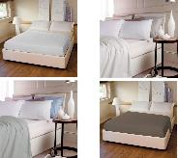 | 212
B3163903PZ00450001 | SET 3 PZ SPUGNA BIO TINTA UNITA BIANCO | Cotone 100% | 6 | 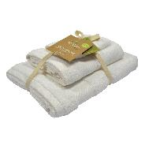 | 207
B3163903PZ00450002 | SET 3 PZ SPUGNA BIO TINTA UNITA GRIGIO | Cotone 100% | 6 | 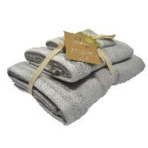 | 340
B3163903PZ00450007 | SET 3 PZ SPUGNA BIO TINTA UNITA BEIGE | Cotone 100% | 6 | 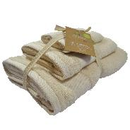 | 166
B3163903PZ00450028 | SET 3 PZ SPUGNA BIO TINTA UNITA MARRONE | Cotone 100% | 6 | 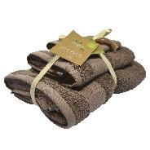 | 230
B13459STD00458021 | GREMBIULE TINTA UNITA 60X90 STANDARD TINTA UNITA ASSORTIMENTO A | Cotone 100% | 12 |  | 276
B1129112P00468021 | TOVAGLIA STAMPATA 140X240 12 POSTI ASSORTITO ASSORTIMENTO A | Cotone 50% Poliestere 50% | 6 | 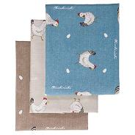 | 354
B1163812P00468021 | TOVAGLIA ANTIMACCHIA 140X240 12 POSTI ASSORTITO ASSORTIMENTO A | Poliestere 100% | 12 | 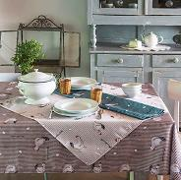 | 173
B1129112P00468019 | TOVAGLIA STAMPATA 140X240 12 POSTI ASSORTITO ASSORTIMENTO B | Cotone 50% Poliestere 50% | 6 |  | 1380
B1163812P00468019 | TOVAGLIA ANTIMACCHIA 140X240 ASSORTITO ASSORTIMENTO B | Poliestere 100% | 12 |  | 96
B11324M5381846000 | TOVAGLIA PLASTIFICATA 120X160 GREEN COTTAGE COLORI ASSORT | PVC 65% Poli-propilene 35% | 12 | 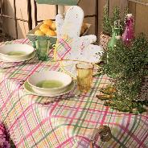 | 4092
B1132506P81846000 | TOVAGLIA STAMPATA 140X180 GREEN COTTAGE COLORI ASSORT | Cotone 50% Poliestere 50% | 12 | 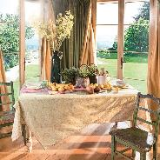 | 540
B21908M81760186 | 013187 COMPL LETTO SUNNY MATR MATRIMONIALE ANGELA OUTLINE | Cotone 100% | 4 | 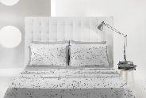 | 88
B21908M81766035 | 013187 COMPL LETTO SUNNY MATR MATRIMONIALE ANGELA MULTICOLOR | Cotone 100% | 4 | 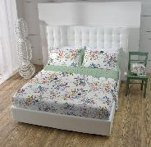 | 140
B21946M10090017 | 007039 COMPL LETTO BRUSH M MATRIMONIALE BRUSH ROSA | Cotone 100% | 10 | 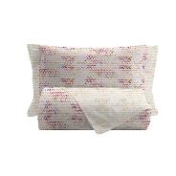 | 220
B21946M10090021 | 007039 COMPL LETTO BRUSH M MATRIMONIALE BRUSH VERDE | Cotone 100% | 10 | 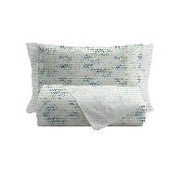 | 190
B21919M06438006 | 007039 COMPL LETTO BASIC MATR MATRIMONIALE MICOLE MULTICOLOR | Cotone 90% Poliestere 10% | 10 | 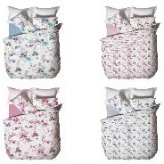 | 280
B21886M81596000 | COMPLETO LETTO STAMPATO MATRI MATRIMONIALE PADDINGTON COLORI ASSORT | Cotone 100% | 10 | 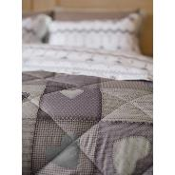 | 67
B21968M10120002 | 016222 COMPL LETTO CC MATRI MATRIMONIALE BELLINO GRIGIO | Cotone 100% | 4 | 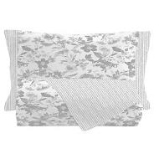 | 176
B21968M10120003 | 016222 COMPL LETTO CC MATRI MATRIMONIALE BELLINO NERO | Cotone 100% | 4 | 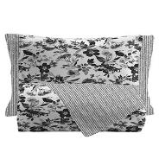 | 168
B21968M81910007 | 016222 COMPL LETTO CC MATRI MATRIMONIALE BELINDA BEIGE | Cotone 100% | 4 | 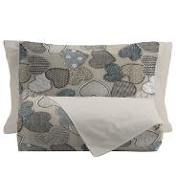 | 284
B21968M00760002 | 016222 COMPL LETTO CC MATRI MATRIMONIALE BEATRICE GRIGIO | Cotone 100% | 4 | 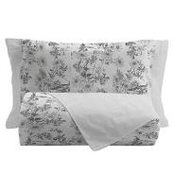 | 136
B21968M00768153 | 016222 COMPL LETTO CC MATRI MATRIMONIALE BEATRICE COLOR | Cotone 100% | 4 | 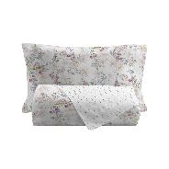 | 140
B21968M08090002 | 016222 COMPL LETTO CC MATRI MATRIMONIALE ORTENSIE GRIGIO | Cotone 100% | 4 | 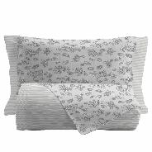 | 276
B21968M08090006 | 016222 COMPL LETTO CC MATRI MATRIMONIALE ORTENSIE AZZURRO | Cotone 100% | 4 | 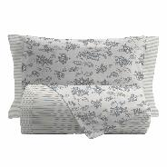 | 176
B21968M08120006 | 016222 COMPL LETTO CC MATRI MATRIMONIALE GLICINE AZZURRO | Cotone 100% | 4 |  | 192
B21968M08120044 | 016222 COMPL LETTO CC MATRI MATRIMONIALE GLICINE VIOLA | Cotone 100% | 4 |  | 196
B23965M00466000 | 007277 PARURE LETTO DIGIT. M MATRIMONIALE ASSORTITO COLORI ASSORT | Cotone 100% | 5 |  | 1200
B2100001M00466000 | 006057 PARURE LETTO STAMP. MAT ASSORTITO COLORI ASSORT | Cotone 100% | 10 | 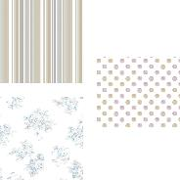 | 890
B21957M81816000 | COMPLETO LETTO MATRIMONIALE COUNTRY HOUSE COLORI ASSORT | Cotone 100% | 10 |  | 190
B21957M81826000 | COMPLETO LETTO MATRIMONIALE HOME ELITE COLORI ASSORT | Cotone 100% | 10 | 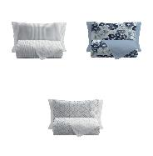 | 230
B21957M81836000 | COMPLETO LETTO MATRIMONIALE MAISON D.ROSES COLORI ASSORT | Cotone 100% | 10 |  | 70
B21957M81856000 | COMPLETO LETTO MATRIMONIALE CASA DEL MAR COLORI ASSORT | Cotone 100% | 10 | 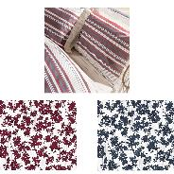 | 30
B21957S81816000 | COMPLETO LETTO SING COUNTRY HOUSE COLORI ASSORT | Cotone 100% | 10 |  | 430
B21887M81586000 | COPRIPIUMINO STAMPATO MATRI MATRIMONIALE COLUMBIA ROAD COLORI ASSORT | Cotone 100% | 10 | 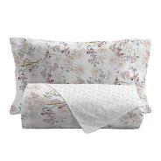 | 86
B21887M81596000 | COPRIPIUMINO STAMPATO MATRI MATRIMONIALE PADDINGTON COLORI ASSORT | Cotone 100% | 10 |  | 57
B21887M81576000 | COPRIPIUMINO STAMPATO MATRI ROYAL DISTRICT COLORI ASSORT | Cotone 100% | 10 | 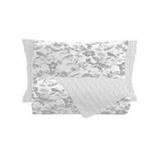 | 190
B2100001P1/200466000 | 006057 PARURE LETTO STAMP.P1/2 ASSORTITO COLORI ASSORT | Cotone 100% | 10 |  | 811
B2100001S00466000 | 006057 PARURE LETTO STAMP. SIN ASSORTITO COLORI ASSORT | Cotone 100% | 10 |  | 614
B2100021S00466000 | 008227 COMP LETTO HOME ELITE S ASSORTITO COLORI ASSORT | Cotone 100% | 10 |  | 20
B21957S81826000 | COMPLETO LETTO SING HOME ELITE COLORI ASSORT | Cotone 100% | 10 |  | 360
B21943S00466000 | COMPLETO LETTO FUNNY SING SINGOLO ASSORTITO COLORI ASSORT | Cotone 100% | 9 |  | 17
B23957S81576001 | COMPLETO LETTO FLANELLA SING SINGOLO ROYAL DISTRICT ORIGINALE | Cotone 100% | 10 | 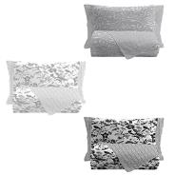 | 42
B23959S00466000 | COMPL LETTO FLANELLA BASIC SIN SINGOLO ASSORTITO COLORI ASSORT | Cotone 80% Poliestere 20% | 10 | 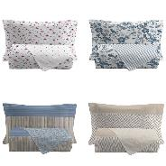 | 190
B23970S00466000 | 005187 COMPL FLANELLA BASIC S SINGOLO ASSORTITO COLORI ASSORT | Cotone 80% Poliestere 20% | 10 | 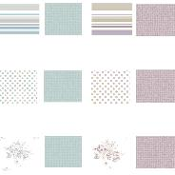 | 4
B21869S05790009 | 013187 PAR COPR ELEGANCE S SINGOLO CAMELIA BLU | Cotone 100% | 4 | 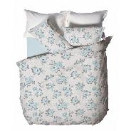 | 123
B21869S05790137 | 013187 PAR COPR ELEGANCE S SINGOLO CAMELIA MALVA | Cotone 100% | 4 |  | 112
B21869S06330009 | 013187 PAR COPR ELEGANCE S SINGOLO DAMASCO BLU | Cotone 100% | 4 | 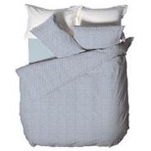 | 61
B21847S06096001 | 007039 PAR COPR MAGIC FOREST S SINGOLO ORSO ORIGINALE | Cotone 100% | 10 | 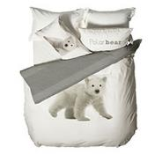 | 50
B21942S00466000 | COPRIPIUMINO FUNNY SING SINGOLO ASSORTITO COLORI ASSORT | Cotone 100% | 9 | 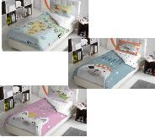 | 1658
B21887S81556000 | COPRIPIUMINO STAMPATO SING SINGOLO NOTTING HILL COLORI ASSORT | Cotone 100% | 10 | 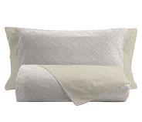 | 165
B21887S81566000 | COPRIPIUMINO STAMPATO SING SINGOLO KENSINGTON COLORI ASSORT | Cotone 100% | 10 |  | 80
B21887S81576000 | COPRIPIUMINO STAMPATO SING SINGOLO ROYAL DISTRICT COLORI ASSORT | Cotone 100% | 10 |  | 60
B21887S81586000 | COPRIPIUMINO STAMPATO SING SINGOLO COLUMBIA ROAD COLORI ASSORT | Cotone 100% | 10 |  | 236
B21887S81596000 | COPRIPIUMINO STAMPATO SING SINGOLO PADDINGTON COLORI ASSORT | Cotone 100% | 10 |  | 247
B21892P1/281620009 | 016222 COM LETTO ELEGANCE P1/2 PIAZZA E MEZZA ANTEA BLU | Cotone 100% | 10 | 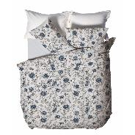 | 20
B21892P1/281640007 | 016222 COM LETTO ELEGANCE P1/2 PIAZZA E MEZZA CAMRYN BEIGE | Cotone 100% | 10 | 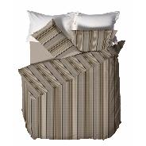 | 53
B21892P1/281650006 | 016222 COM LETTO ELEGANCE P1/2 PIAZZA E MEZZA CASIMIRO AZZURRO | Cotone 100% | 10 | 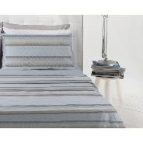 | 60
B21892P1/281650007 | 016222 COM LETTO ELEGANCE P1/2 PIAZZA E MEZZA CASIMIRO BEIGE | Cotone 100% | 10 |  | 30
B21892P1/281640002 | 016222 COM LETTO ELEGANCE P1/2 PIAZZA E MEZZA CAMRYN GRIGIO | Cotone 100% | 10 | 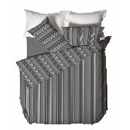 | 37
B21018P1/200466000 | 006058 COM LETTO STAMPATO P1/2 PIAZZA E MEZZA ASSORTITO COLORI ASSORT | Cotone 100% | 6 | 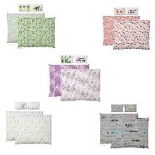 | 317
B21899PP1210716001 | COMPLETO LETTO MANIFESTO P1/2 PP1/2 PICC.PRINCIPE ORIGINALE | Cotone 100% | 10 | 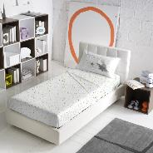 | 103
B21958P1/200466000 | 005187 COPRIPIUMINO BASIC P1/2 PIAZZA E MEZZA ASSORTITO COLORI ASSORT | Cotone 90% Poliestere 10% | 10 | 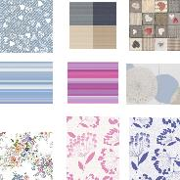 | 599
B22769M13700450001 | COPRIMATERASSO TRAPUNT 90X200 90X200 CM TINTA UNITA BIANCO | Poliestere 80% Cotone 20% | 15 | 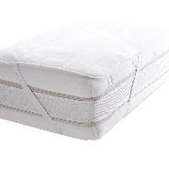 | 8
B22769M14000450001 | COPRIMATERASSO TRAPUNT 120X200 120X200 CM. TINTA UNITA BIANCO | Poliestere 80% Cotone 20% | 12 | 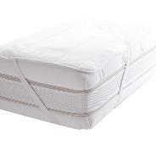 | 238
B22769M14100450001 | COPRIMATERASSO TRAPUNT 180X200 180X200 CM. TINTA UNITA BIANCO | Poliestere 80% Cotone 20% | 8 |  | 323
B22825M00450001 | 016222 CARAMELLA MATRI TINTA UNITA BIANCO | Cotone 100% | 12 | 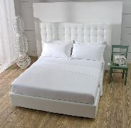 | 168
B22825M00450009 | 016222 CARAMELLA MATRI TINTA UNITA BLU | Cotone 100% | 12 | 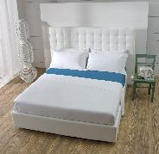 | 72
B22825M00450013 | 016222 CARAMELLA MATRI TINTA UNITA GIALLO | Cotone 100% | 12 | 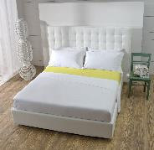 | 60
B22825M00450021 | 016222 CARAMELLA MATRI TINTA UNITA VERDE | Cotone 100% | 12 | 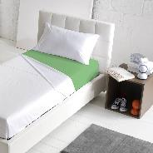 | 120
B22825M00450054 | 016222 CARAMELLA MATRI TINTA UNITA SABBIA | Cotone 100% | 12 | 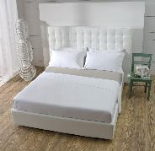 | 120
B22825M00450059 | 016222 CARAMELLA MATRI TINTA UNITA TORTORA | Cotone 100% | 12 | 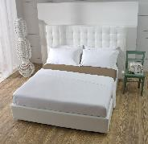 | 192
B22825M00450071 | 016222 CARAMELLA MATRI TINTA UNITA LILLA | Cotone 100% | 12 |  | 204
B22825M00458007 | 016222 CARAMELLA MATRI TINTA UNITA FUXIA | Cotone 100% | 12 |  | 35
B23936M00456001 | 007277 SOTTO C/A FLAN BASIC M MATRIMONIALE TINTA UNITA ORIGINALE | Cotone 80% Poliestere 20% | 12 |  | 132
B23964M00468021 | 07277 COMP.FLAN.BASIC STAMP M MATRIMONIALE ASSORTITO ASSORTIMENTO A | Cotone 70% Poliestere 30% | 5 |  | 3
B23936P1/200456001 | 006057 SOTTO C/A FLANELLA P1/2 PIAZZA E MEZZA TINTA UNITA ORIGINALE | Cotone 80% Poliestere 20% | 12 |  | 52
B23970P1/200466000 | 005187 COMP FLANEL. BASIC P1/2 PIAZZA E MEZZA ASSORTITO COLORI ASSORT | Cotone 80% Poliestere 20% | 10 |  | 5
B24245M00458021 | 006057 TRAP T.U. STILEMOZ MAT MATRIMONIALE TINTA UNITA ASSORTIMENTO A | Poliestere 100% | 4 |  | 4
B24973M00458021 | 007606 TRAPUNTA SOFFICE T.U. MATRIMONIALE TINTA UNITA ASSORTIMENTO A | Poliestere 100% | 4 |  | 676
B24388M81816000 | TRAPUNTINO BOUTIS 250X250 COUNTRY HOUSE COLORI ASSORT | Poliestere 100% | 8 |  | 184
B24388M81856000 | TRAPUNTINO BOUTIS 250X250 CASA DEL MAR COLORI ASSORT | Poliestere 100% | 8 |  | 208
B24103P1/200466000 | 006057 TRAPUNTA PIUMA ST P1/2 PIAZZA E MEZZA ASSORTITO COLORI ASSORT | PIUMA ECO 100% | 4 |  | 44
B24243P1/200468021 | 007277 TRAP STAMP STILEMO P1/2 PIAZZA E MEZZA ASSORTITO ASSORTIMENTO A | Poliestere 100% | 4 |  | 4
B24245P1/200458019 | 007277 TRAP T.U. STILEMOZ P1/2 PIAZZA E MEZZA TINTA UNITA ASSORTIMENTO B | Poliestere 100% | 4 |  | 2
B24198S04996000 | PIUMINO ANALLERGICO 150X200 SINGOLO BICOLORE COLORI ASSORT | Poliestere 100% | 8 |  | 42
B24332S00450001 | 011674 PIUM ANALLER 150X200 SINGOLO TINTA UNITA BIANCO | Poliestere 100% | 10 |  | 120
B24243S00468021 | 007277 TRAP STAMP STILEMOZ SIN SINGOLO ASSORTITO ASSORTIMENTO A | Poliestere 100% | 4 |  | 5
B24244S00468019 | 007277 TRAP STAMP STILEMOZ KID SINGOLO ASSORTITO ASSORTIMENTO B | Poliestere 100% | 4 |  | 3
B24245S00458019 | 007277 TRAP T.U. STILEMOZ SIN SINGOLO TINTA UNITA ASSORTIMENTO B | Poliestere 100% | 4 |  | 5
B24412S03260001 | 007039 TRAPUNTINO POIS 170X250 POIS BIANCO | Poliestere 100% | 10 |  | 210
B24390S04996000 | TRAPUNTINO BICOLOR 170X250 BICOLORE COLORI ASSORT | Poliestere 100% | 6 |  | 2304
B15388STD81810006 | CUSCINO TINTO FILO 35X55 STANDARD COUNTRY HOUSE AZZURRO | Cotone 30% Poliestere 70% | 12 |  | 69
B15388STD81810013 | CUSCINO TINTO FILO 35X55 STANDARD COUNTRY HOUSE GIALLO | Cotone 30% Poliestere 70% | 12 |  | 67
B15388STD81810021 | CUSCINO TINTO FILO 35X55 STANDARD COUNTRY HOUSE VERDE | Cotone 30% Poliestere 70% | 12 |  | 68
B22829M81856000 | TELO ARREDO 250X250 MATRIMONIALE CASA DEL MAR COLORI ASSORT | Cotone 75% Poliestere 25% | 12 |  | 1115
B22834M08126000 | TELO ARREDO T.FILO 250X250 MATRIMONIALE GLICINE COLORI ASSORT | Cotone 75% Poliestere 25% | 12 |  | 1944
B22829M81820002 | TELO ARREDO 250X250 MATRIMONIALE HOME ELITE GRIGIO | Cotone 75% Poliestere 25% | 12 |  | 23
B22831S81836000 | TELO AR MAISON D.ROSES 170X250 MAISON D.ROSES COLORI ASSORT | Cotone 30% Poliestere 70% | 12 |  | 1776
B24359M22400456000 | COPERTA FLANNEL 200X250 TINTA UNITA COLORI ASSORT | Poliestere 100% | 10 |  | 874
B23920M10800456000 | PLAID CON MANICHE 140X180 140X180 CM. TINTA UNITA COLORI ASSORT | Poliestere 100% | 12 |  | 185
B24195M5581426000 | PLAID SCIALLE 130X160 130X160 CM. ELEMENTS COLORI ASSORT | Poliestere 100% | 20 |  | 163
B24366M10800458019 | PLAID ABBRACCIO 140X180 TINTA UNITA ASSORTIMENTO B | Poliestere 100% | 12 |  | 12
B24366M10800456000 | PLAID ABBRACCIO 140X180 TINTA UNITA COLORI ASSORT | Poliestere 100% | 12 |  | 152
B31628STD00466000 | ACCAPPATOIO VENERE STANDARD ASSORTITO COLORI ASSORT | Cotone 100% | 18 |  | 648
B52564M0500466000 | TAPPETO FOTOGRAFICO 45X75 45X75 CM ASSORTITO COLORI ASSORT | Cotone 64% PoliAmmide 16% LATTICE 20% | 12 |  | 204
R10068N50000456000 | TAPPETO BAGNO ACORUS 50X80 50X80 CM TINTA UNITA COLORI ASSORT | Poliestere 100% | 15 |  | 463
R10071N50000456000 | TAPPETO BAGNO AMARANTO 50X80 50X80 CM TINTA UNITA COLORI ASSORT | Cotone 100% | 15 |  | 269
R10078N50000466000 | TAPPETO CINIGLIA 50X80 50X80 CM Assortito COLORI ASSORT | Cotone 100% | 15 |  | 60
R10080N40000466000 | ZERBINO AQUILA 40X60CM 40X60CM Assortito COLORI ASSORT | Fibre di cocco 70% PVC 30% | 12 |  | 31
R1009303PZ00456000 | TAPPETO BAGNO AIRA SET03PZ SET 3 PEZZI TINTA UNITA COLORI ASSORT | Cotone 90% Poli-propilene 10% | 15 |  | 1365
R1009403PZ08070007 | TAPPETO AMARANTO SET 03PZ SET 3 PEZZI AMARANTO BEIGE | Cotone 100% | 12 |  | 26
R1009403PZ08070009 | TAPPETO AMARANTO SET 03PZ SET 3 PEZZI AMARANTO BLU | Cotone 100% | 12 |  | 28
R1009403PZ08074011 | TAPPETO AMARANTO SET 03PZ SET 3 PEZZI AMARANTO ROSA | Cotone 100% | 12 |  | 29
R1009403PZ08078016 | TAPPETO AMARANTO SET 03PZ SET 3 PEZZI AMARANTO GRIGIO | Cotone 100% | 12 |  | 23
R10076N50400468019 | TAPPETO BRESCIA 55X140 55X140CM Assortito ASSORTIMENTO B | Cotone 100% | 12 |  | 480
R10087N2500468019 | TAPPETO BRESCIA 55X180 55X180 CM Assortito ASSORTIMENTO B | Cotone 100% | 12 |  | 1272
R10064N50000458019 | TAPPETO BAGNO ADONIS 50X80 50X80 CM TINTA UNITA ASSORTIMENTO B | Poliestere 100% | 15 |  | 465
R10118N60000466000 | TAPPETO BAGNO ADONIS 60X120 60X120CM TINTA UNITA ASSORTIMENTO B | Poliestere 100% | 15 |  | 119
R10118N60000466000 | 008941 TAPPETO AGAVE 60X90 60X90CM Assortito COLORI ASSORT | Cotone 100% | 5 |  | 119
R10119N60200466000 | 008941 TAPPETO AMARANTO 60X120 60X120CM Assortito COLORI ASSORT | Cotone 100% | 5 |  | 105
R10122N50000466000 | TAPPETO OMBRE 50X80 50X80 CM Assortito COLORI ASSORT | Cotone 100% | 16 |  | 12601
B31749M1281816000 | SPUGNA VISO 50X100 COUNTRY HOUSE COLORI ASSORT | Cotone 100% | 24 |  | 2
B31749M3681816000 | SPUGNA TELO 70X140 COUNTRY HOUSE COLORI ASSORT | Cotone 100% | 12 |  | 4
B52567M0981816000 | TAPPETO BAGNO 50X80 COUNTRY HOUSE COLORI ASSORT | Cotone 100% | 12 |  | 6
B1132506P81846000 | TOVAGLIA STAMPATA 140X180 GREEN COTTAGE COLORI ASSORT | Cotone 50% Poliestere 50% | 12 |  | 540
B1132512P81846000 | TOVAGLIA STAMPATA 140X240 GREEN COTTAGE COLORI ASSORT | Cotone 50% Poliestere 50% | 12 |  | 312
 |  |  |  |  | 51399

